General information
Type | Measure m | Info
BL80-20 | 0.100 | 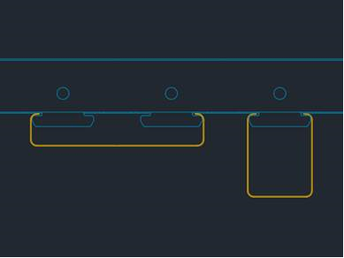 BL 80-20 è la doga che utilizziamo per posizionare una parete al posto delle 2 doghe Sapp
BLH | 0.050 | Doga Sapp
CL150 | 0.150 | Doga Easy Klima
CL175 | 0.175 | Doga Easy Klima
CL200 | 0.200 | Doga Easy Klima
CL225 | 0.225 | Doga Easy Klima
CL250 | 0.250 | Doga Easy Klima

Profile | Measure mm | Info
L | 12 | Definire su quale profilo si monta la doga (inizio o fine)
OMEGA | 100 | 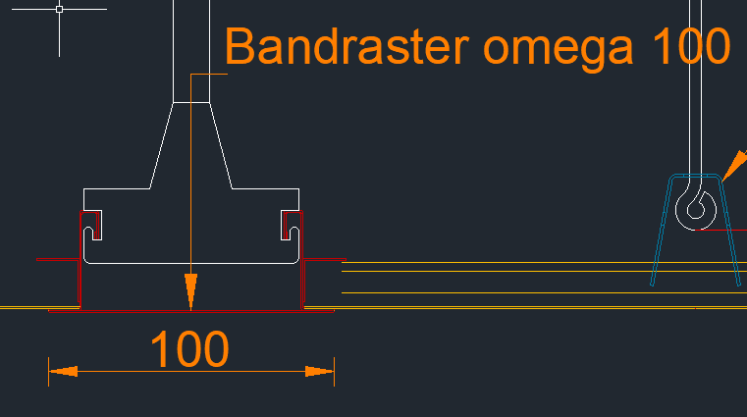 Definire su quale profilo si monta la doga (inizio o fine)
NONE | 0

